変更要求仕様書
このエリアに書いてある要求と仕様でモックアップを作成してください。右側の黄色い部分は無視してください。
D-ADD 改修 2016
工数管理機能の要求仕様書 |  |  |  | 機能分類
 |  |  |  | Java ソース |  | HTML テンプレート
 | （□は仕様を表す） |  |  | moment.js | from-string-and-format.js | InspectProject_InspectProject.html | InspectProject_InspectProject.html
要求 | 01 | 月次、週次、日次別に、プロジェクト毎のTODO（作業実績）一覧とメンバー毎のTODO（作業実績）が見られ、作業実績の集計結果が見られ、csv でダウンロードしたい。
 | 理由 | PL が作業の進捗や実績を確認するため。
 | 説明 | 元々の要求は「報告日のプロジェクト毎のTODO（作業実績）一覧とメンバー毎のTODO（作業実績）が見られるとよい」であるが、そのためには専用ビューが必要となるため、専用ビューの機能確定までの暫定対応として、要求をまとめなおした。 D-ADD の機能では、月次と日次の作業実績の集計結果ビューはすでに実装されており、週次ビューと csv ダウンロードの追加となる。
 | 要求 | 01-01 | プロジェクトから作業ログをCSV出力できるようにしてほしい。（工数管理の暫定対応）
 |  | 理由 | PLが作業の進捗や実績を確認し、特に遅れの原因を明確にしたいため。
 |  | 説明
 | □ | 01-01-01 | csv への出力項目は、プロジェクトID、プロジェクト名、ミッションID、ミッション名、タスクID、タスク名、TODO ID、TODO名、開始予定日（TODO）、終了予定日（TODO）、担当者（作業ログ）、作業開始日時（作業ログ）、作業終了日時（作業ログ）、種類（作業ログ）、内容（作業ログ）とする。 csv の並び順は、作業開始日時の昇順とする。 | ○
 | □ | 01-01-02 | csv ダウンロードは PMT ビューのプロジェクト表示エリアから操作できるようにする。 | ○ |  | ○
 | □ | 01-01-03 | 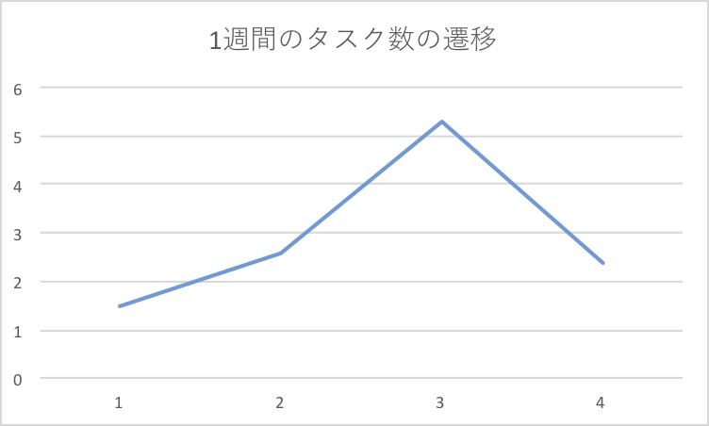 ダウンロードする csv のファイル名は、作業ログであることを示すワード、プロジェクトID、ダウンロードした日時を含める。 | ○
 | □ | 01-01-04 | csv ファイルの文字コードは Shift_JIS にする。 | ○
 | 要求 | 01-02 | 実績管理ビューの週次集計ビューが見られるようにしてほしい。
 |  | 理由 | OWP(Our Weekly Plan)という業務の進め方に沿って、1週間単位で目標を設定して作業を進めているため。
 |  | 説明
 | □ | 01-02-01 | 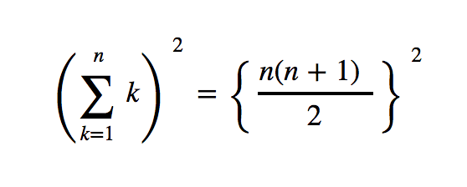 週次で集計する。 計算方法は下記の数式を利用する。 | ○ |  |  | ○
 | □ | 01-02-02 | 「今日（表示日）」を含む月曜始まりの 7 日間とする。 【説明】 週が月をまたぐ場合でも月末で区切らず、単純に（月～日）を集計する。 |  | ○
 | □ | 01-02-03 | 週次ビューを表示するリンクは、日次ビューと月次ビューの間に追加する。 |  |  |  | ○

Sheet1
1週間のタスク数の遷移
 | 表示例
1.5 | 例1 | 今日が 8/23 の場合 | < 2016-08-22 〜 2016-08-28 >
2.6 | 例2 | 今日が 9/1 の場合 | < 2016-08-29 〜 2016-09-04 >
5.3
2.4

